关系图
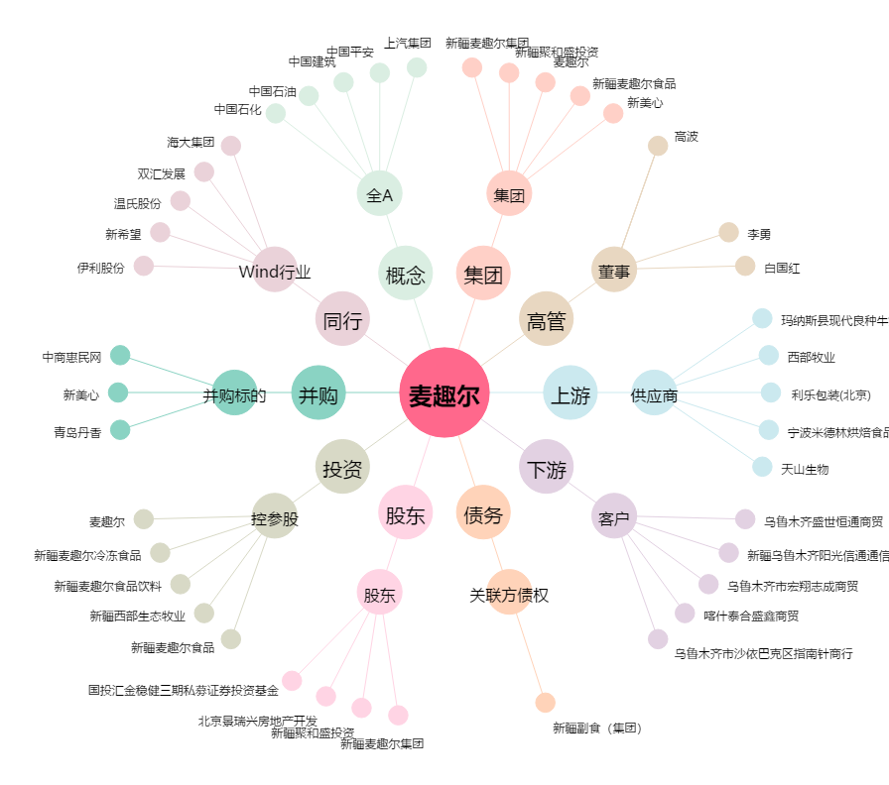
麦趣尔[002719.SZ] - 关系概览图

